CollectiveAccess
Image | Object | Description | Date
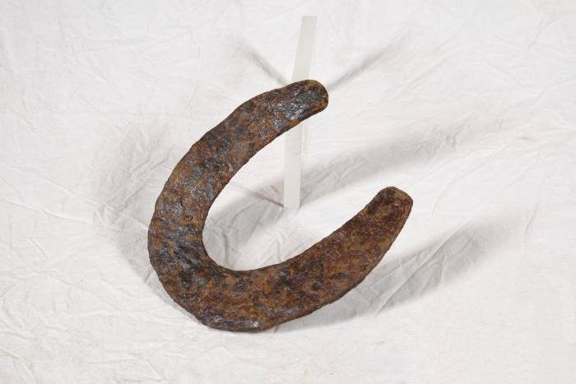 | Hufeisen (A1428) | Um das Hufhorn der Hufe von Arbeitstieren vor zu schnellem Abrieb zu schützen, war es wichtig, dieses zu schützen. Hierfür wurden Hufeisen angebracht. Diese bestehen in der Regel aus Schmiedeeisen und werden mittels Nägeln an der Hornwand des Hufes befestigt. Jedes Hufeisen wird individuell auf die Bedürfnisse des jeweiligen Pferdes angepasst. Dabei spielen beispielsweise Größe, Gewicht, Einsatzgebiet oder mögliche Beinfehlstellungen eine Rolle.
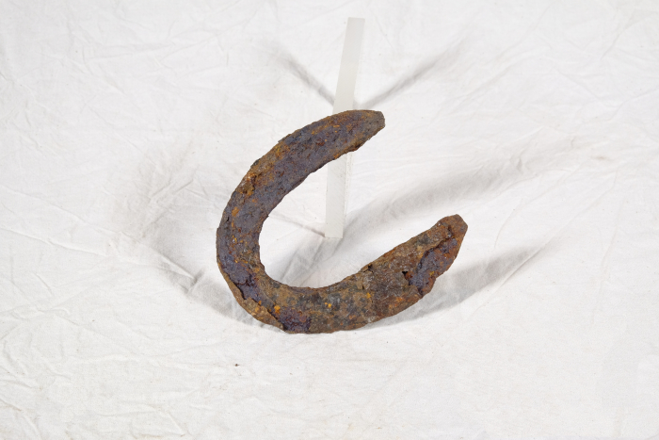 | Hufeisen (A1429) | Um das Hufhorn der Hufe von Arbeitstieren vor zu schnellem Abrieb zu schützen, war es wichtig, dieses zu schützen. Hierfür wurden Hufeisen angebracht. Diese bestehen in der Regel aus Schmiedeeisen und werden mittels Nägeln an der Hornwand des Hufes befestigt. Jedes Hufeisen wird individuell auf die Bedürfnisse des jeweiligen Pferdes angepasst. Dabei spielen beispielsweise Größe, Gewicht, Einsatzgebiet oder mögliche Beinfehlstellungen eine Rolle.
 | Hufeisen (A1430) | Um das Hufhorn der Hufe von Arbeitstieren vor zu schnellem Abrieb zu schützen, war es wichtig, dieses zu schützen. Hierfür wurden Hufeisen angebracht. Diese bestehen in der Regel aus Schmiedeeisen und werden mittels Nägeln an der Hornwand des Hufes befestigt. Jedes Hufeisen wird individuell auf die Bedürfnisse des jeweiligen Pferdes angepasst. Dabei spielen beispielsweise Größe, Gewicht, Einsatzgebiet oder mögliche Beinfehlstellungen eine Rolle.
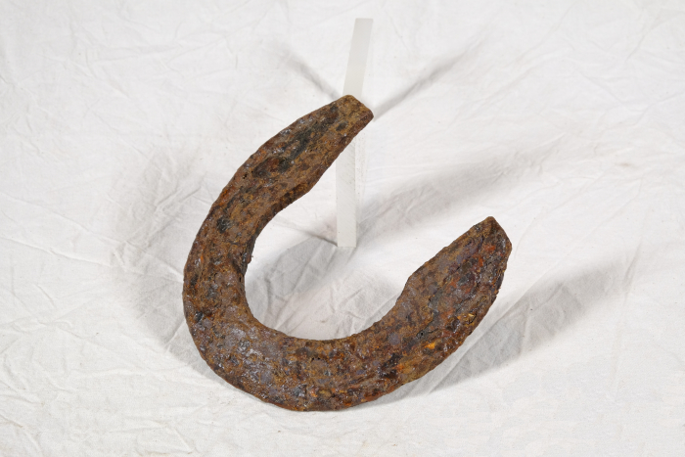 | Hufeisen (A1431) | Um das Hufhorn der Hufe von Arbeitstieren vor zu schnellem Abrieb zu schützen, war es wichtig, dieses zu schützen. Hierfür wurden Hufeisen angebracht. Diese bestehen in der Regel aus Schmiedeeisen und werden mittels Nägeln an der Hornwand des Hufes befestigt. Jedes Hufeisen wird individuell auf die Bedürfnisse des jeweiligen Pferdes angepasst. Dabei spielen beispielsweise Größe, Gewicht, Einsatzgebiet oder mögliche Beinfehlstellungen eine Rolle.
 | Hufeisen (A1432) | Um das Hufhorn der Hufe von Arbeitstieren vor zu schnellem Abrieb zu schützen, war es wichtig, dieses zu schützen. Hierfür wurden Hufeisen angebracht. Diese bestehen in der Regel aus Schmiedeeisen und werden mittels Nägeln an der Hornwand des Hufes befestigt. Jedes Hufeisen wird individuell auf die Bedürfnisse des jeweiligen Pferdes angepasst. Dabei spielen beispielsweise Größe, Gewicht, Einsatzgebiet oder mögliche Beinfehlstellungen eine Rolle.
 | Hufeisen (A1433) | Um das Hufhorn der Hufe von Arbeitstieren vor zu schnellem Abrieb zu schützen, war es wichtig, dieses zu schützen. Hierfür wurden Hufeisen angebracht. Diese bestehen in der Regel aus Schmiedeeisen und werden mittels Nägeln an der Hornwand des Hufes befestigt. Jedes Hufeisen wird individuell auf die Bedürfnisse des jeweiligen Pferdes angepasst. Dabei spielen beispielsweise Größe, Gewicht, Einsatzgebiet oder mögliche Beinfehlstellungen eine Rolle.
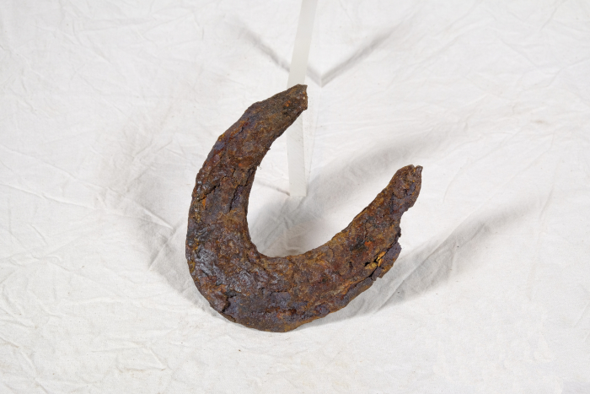 | Hufeisen (A1434) | Um das Hufhorn der Hufe von Arbeitstieren vor zu schnellem Abrieb zu schützen, war es wichtig, dieses zu schützen. Hierfür wurden Hufeisen angebracht. Diese bestehen in der Regel aus Schmiedeeisen und werden mittels Nägeln an der Hornwand des Hufes befestigt. Jedes Hufeisen wird individuell auf die Bedürfnisse des jeweiligen Pferdes angepasst. Dabei spielen beispielsweise Größe, Gewicht, Einsatzgebiet oder mögliche Beinfehlstellungen eine Rolle.
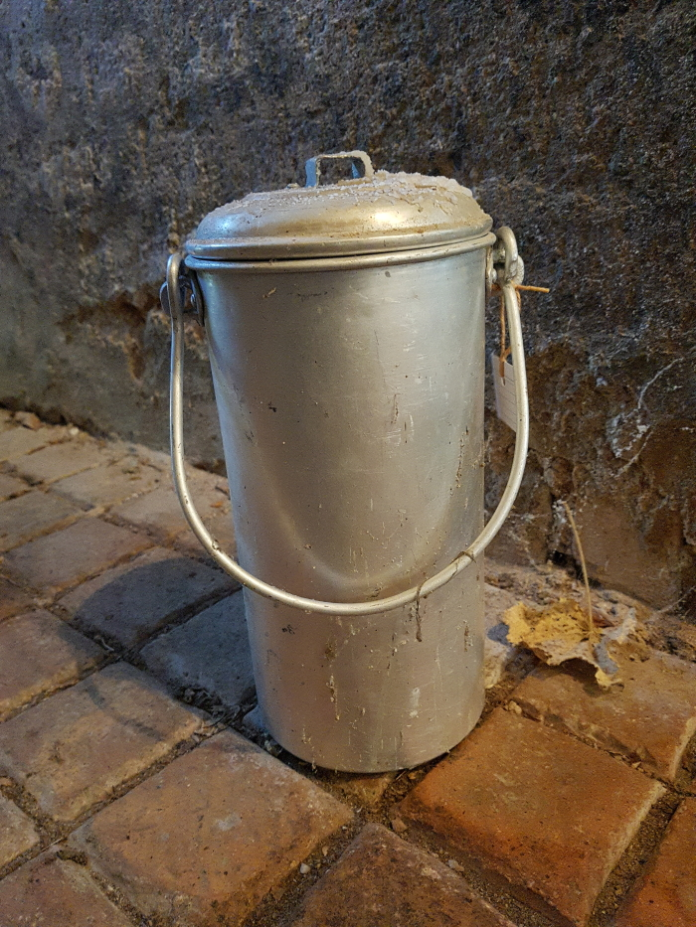
 | Milchkanne (A1800) | Milchkannen aus unterschiedlich behandeltem Eisenblech wurde seit der zweiten Hälfte des 19. Jahrhunderts verwendet und ersetzten die vorher üblichen Holzeimer. Sie dienten zum Transport der Milch sowohl auf dem Hof als auch zur Verarbeitung in eine Meierei.

